关系图
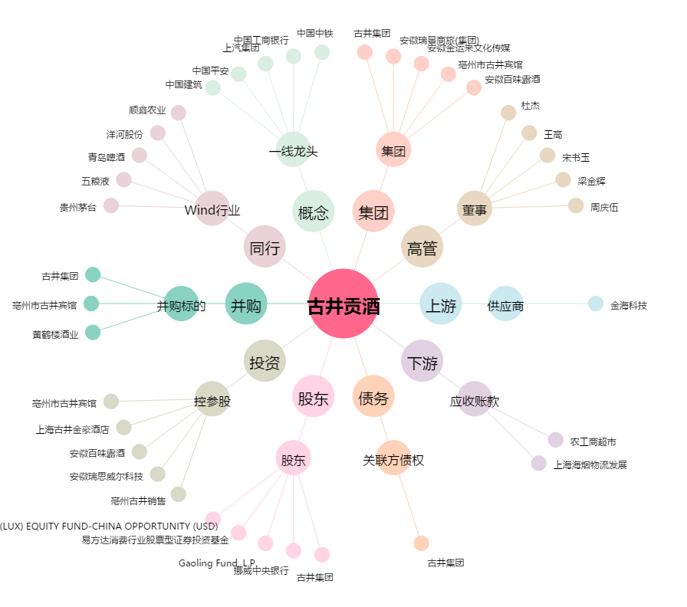
古井贡酒[000596.SZ] - 关系概览图

